“讧中 车匕 灵 冮 十扌寸”方案
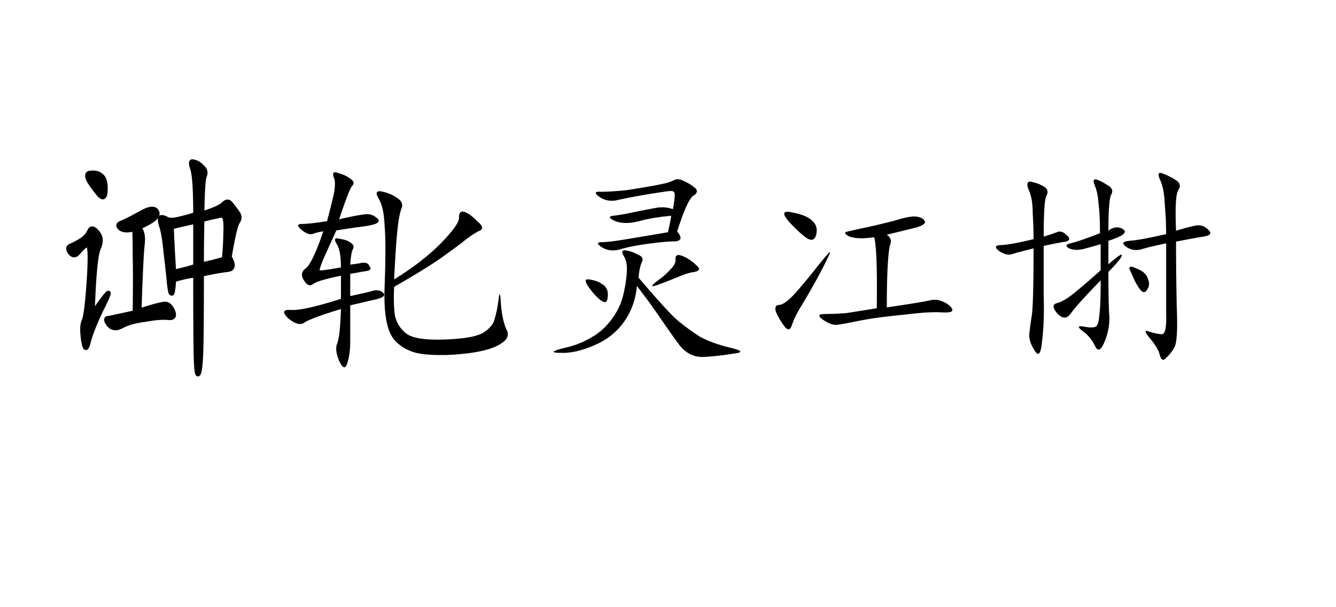
“ ”方案
对于每个单字，有如下规则：
字根 | Aa | Ee | Ii | Oo | Uu | 空元音
 | 工 | 中 | 刀 | 女 | 寸 | 匕
左侧辅音 | Bb | Dd | Ff | Gg | Hh | Kk | Ll | Mm | Nn | Pp | Rr | Ss | Tt | Vv | Ŭŭ | Yy | Zz
 | 氵 | 土 | 亻 | 扌 | 讠 | 石 | 冫 | 木 | 十 | 忄 | 车 | 耳 | 辶 | 广 | 口 | 疒 | 彳
右侧辅音 | ʔ | Śś | （自成单字，与前后分开）
 | 刂 | 卩
空格 | 灵 | 单 | 亡 | 身 | 牛 | 水 | 文 | 号 | 合 | 上 | 日 | 元
注：以句为单位，自左至右依次表示第一、二、三个单词间的空格，一句内空格超过12个时自左至右循环，但形如Haer Langu、Haer Labotiy的专用名词（大写）中间的空格只能全部写成“灵”，且不参与整句的空格循环。人名中间的空格不写出，不参与整句的空格循环。
辅音的添加按照辅音字母的顺序，左侧辅音自左至右放在字根的左侧，右侧辅音自左至右放在字根的右侧。
哈儿语单字定义：元音=A，辅音=B；则某单词内部结构：ABBBBAAAABABBAB；哈儿语单字=若干辅音在前+若干元音在后，二者至少存在一个，按照此规则得出找不到元音的算作空元音。
例：haer→hae+r（+空元音）→ + → 。
英语字母 | Cc | Jj | Qq | Ww（同ŭ） | Xx
 | 礻 | 又 | 月 | 口 | 巾

